0
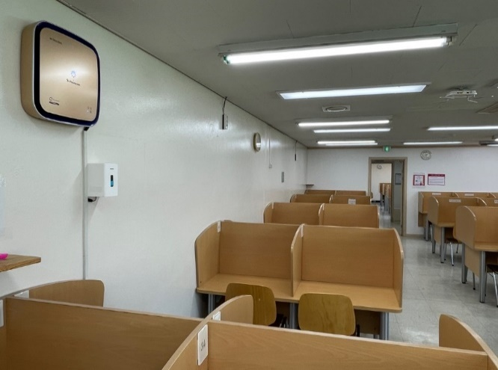
㈜미디어에버 BioParticle Counter의 측정 data
㈜미디어에버 | 2023-03-14

1. 기간 : 2022년 5월 1일 ~ 2022년 11월 30일
2. 기기 : Ariaever
3. 위치 : 서울시 Smart City 프로젝트 : 도봉구청 00도서관

